Primera pregunta
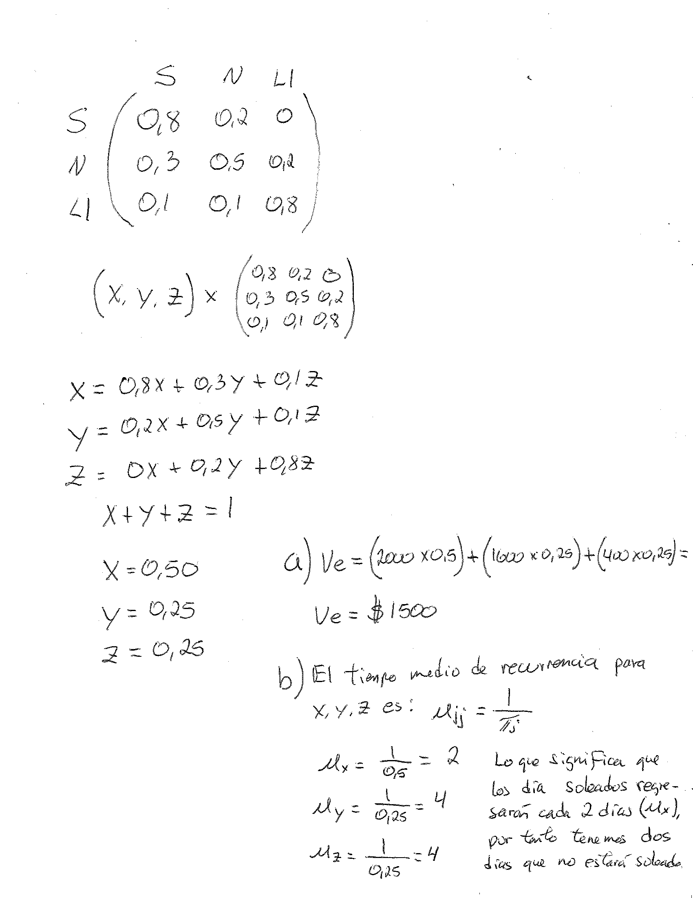

Montar el sistema de ecucaiones 10 pts.
El valor esperado 10 pts.
El tiempo de recurrencia 10 pts.

Segunda pregunta
Gráfico de Promedios
 |  |  | Promedios |  |  | Rangos
Muestra | Promedio | Rango | LSC | LCC | LIC | LSC | LCC | LIC
1 | 4.50 | 3.00 | 4.57 | 3.191 | 1.81 | 4.30578 | 1.8885 | 0
2 | 3.90 | 3.30 | 4.57 | 3.191 | 1.81 | 4.30578 | 1.8885 | 0
3 | 4.30 | 2.00 | 4.57 | 3.191 | 1.81 | 4.30578 | 1.8885 | 0
4 | 2.10 | 0.50 | 4.57 | 3.191 | 1.81 | 4.30578 | 1.8885 | 0
5 | 2.30 | 0.60 | 4.57 | 3.191 | 1.81 | 4.30578 | 1.8885 | 0
6 | 1.90 | 0.30 | 4.57 | 3.191 | 1.81 | 4.30578 | 1.8885 | 0
7 | 3.90 | 3.80 | 4.57 | 3.191 | 1.81 | 4.30578 | 1.8885 | 0
8 | 4.20 | 2.20 | 4.57 | 3.191 | 1.81 | 4.30578 | 1.8885 | 0
9 | 4.50 | 4.00 | 4.57 | 3.191 | 1.81 | 4.30578 | 1.8885 | 0
10 | 4.30 | 3.70 | 4.57 | 3.191 | 1.81 | 4.30578 | 1.8885 | 0
11 | 1.85 | 0.20 | 4.57 | 3.191 | 1.81 | 4.30578 | 1.8885 | 0
12 | 2.70 | 0.50 | 4.57 | 3.191 | 1.81 | 4.30578 | 1.8885 | 0
13 | 2.50 | 0.40 | 4.57 | 3.191 | 1.81 | 4.30578 | 1.8885 | 0
14 | 2.10 | 0.30 | 4.57 | 3.191 | 1.81 | 4.30578 | 1.8885 | 0
15 | 4.49 | 3.70 | 4.57 | 3.191 | 1.81 | 4.30578 | 1.8885 | 0
16 | 4.20 | 3.80 | 4.57 | 3.191 | 1.81 | 4.30578 | 1.8885 | 0
17 | 4.10 | 4.27 | 4.57 | 3.191 | 1.81 | 4.30578 | 1.8885 | 0
18 | 2.30 | 0.30 | 4.57 | 3.191 | 1.81 | 4.30578 | 1.8885 | 0
19 | 1.83 | 0.60 | 4.57 | 3.191 | 1.81 | 4.30578 | 1.8885 | 0
20 | 1.85 | 0.30 | 4.57 | 3.191 | 1.81 | 4.30578 | 1.8885 | 0
Gráfico de Intervalos
Promedio | 3.191 | 1.8885
A2 | 0.73
D4 | 2.28
D3 | 0

A) Ocurrió el patrón número 4, mucha variabilidad. La causa, control de dos o más procesos en la misma carta con diferentes promedios.
B) No se puede realizar el análisis de capacidad y estabilidad del proceso, se deben de analizar los dos procesos por separado, hay que tomar más muestras por separado y relizar un estudio de cartas de control y capacidad del proceso independientes para cada proceso.

Dibujo de las cartas de control 10 pts. 5 cada una
Identificación de la causa asginable 5 pts. Identificar la causa 5 pts.
Respuesta de la b 15 puntos.

